Hoja 1
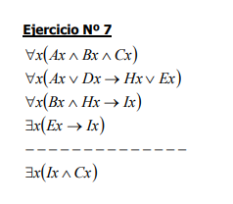
Ejercicio 6 |  |  | ^ = AND | ∀ = Para todo
 |  |  | v = OR | ∃ = Existe

 | T(x) : x es amapola | ∀x∃y(T(x) --> W(x,y) ^ [P(y) v Q(y)] ) ^
 | P(x): x es época fría | ∀x∃y∃t(T(x) ^ P(y) ^ W(x,y) --> Z(x,t) ^ R(t)) ^
 | Q(x): x es época cálido | ∀x∃y∃t(T(x) ^ Q(y) ^ W(x,y) --> Z(x,y) ^ S(t))
 | R(x): x es hoja verde y separada
 | S(x) : x es flor de color claro y regular
 | W(x,y) : x planta en y
 | Z(x,y) : x posee Y

